상품제안서
깔끔 지우개-컬러인쇄 (소) | 상품코드: F09740

 |  |  |  |  |  |  | 02-412-0044 | www.easy1.co.kr
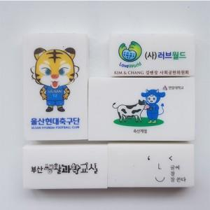 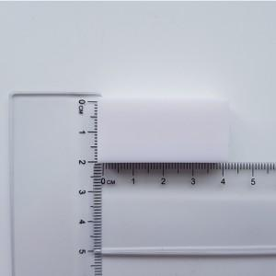 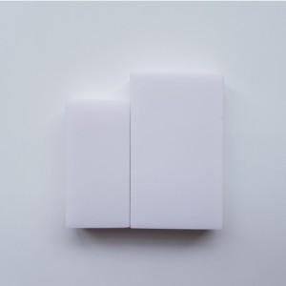

【상세/제작정보】 | 기본 수량 200개 이하 인쇄비 10,000원 배송비 1박스 3,000원 200개 이상 추가 비용 없습니다.

【인쇄/포장옵션】 | 풀칼라 / 비규격미포장

【공급단가】 | 수량 | 1,000~ | 2,000~ | 3,000~ | 5,000~ | 10,000~
*VAT별도 | 단가 | 160원 | 160원 | 150원 | 140원 | 140원

【상품 URL】 | http://www.easy1.co.kr/src/goods_detail.php?gdno=9740

